Lugares
RESERVA POLTRONAS (46 LUGARES)

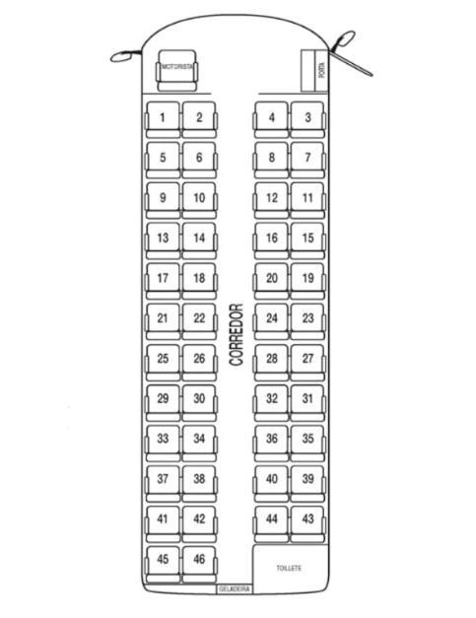
 | 1 | Josinaldo | 21 |  | 41
 | 2 | Noemia | 22 |  | 42

 | 3 | Reservada | 23 |  | 43
 | 4 | Reservada | 24 |  | 44

 | 5 |  | 25 |  | 45
 | 6 |  | 26 |  | 46

 | 7 |  | 27
 | 8 |  | 28

 | 9 |  | 29
 | 10 |  | 30

 | 11 |  | 31
 | 12 |  | 32

 | 13 |  | 33 | Larissa
 | 14 |  | 34 | Stephanie/Oliver

 | 15 |  | 35 | Jaqueline
 | 16 |  | 36 | Eduardo

 | 17 | Reservada | 37
 | 18 | Reservada | 38

 | 19 |  | 39
 | 20 |  | 40

